改正ポイントとの整合性チェックシート
育児・介護休業法 改正ポイントとの整合性チェックシート
次の項目のうち、必要な個所全てにチェックが付く場合のみ、新規認定及び認定の更新が可能です。
 | ・必須・・・必ずチェックが入るようにしてください。
 | ・必須(条件付き)・・・条件に当てはまる場合に、チェックが入るようにしてください。
 | ・努力義務・・・必須ではありませんが、チェックを入れられるよう努力をお願いします。 実施している場合、認定基準表において加点扱いとなる場合があります。
番号 | 内容 | 根拠資料 | 条件 | チェック
1 | 子の看護等休暇について、2025年（令和７年）４月１日からの法の施行内容を反映した就業規程等となっている。 | 社内規程等 | 必須
 | 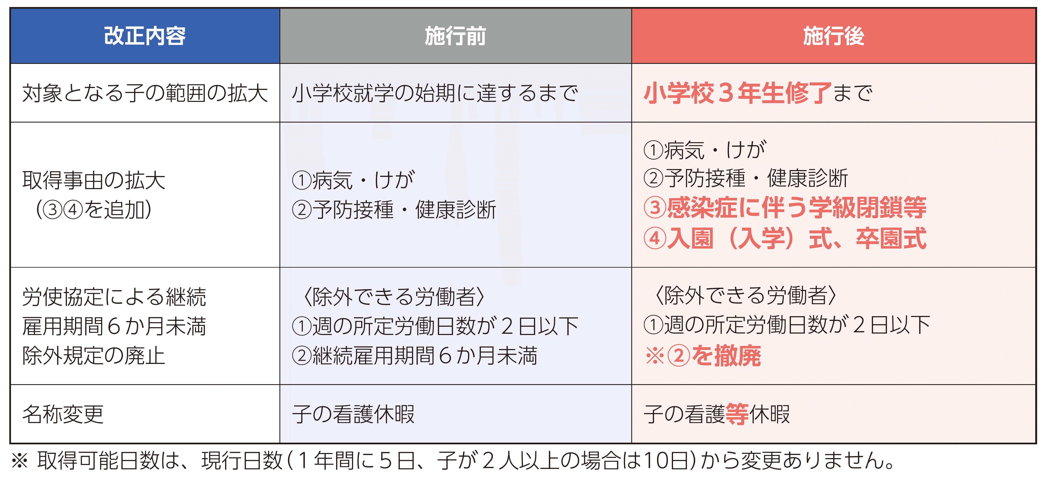
2 | 所定外労働の制限（残業免除）について、2025年（令和７年）４月１日からの法の施行内容を反映した就業規程等となっている。 | 社内規程等 | 必須

3 | 短時間勤務制度(3歳未満)の代替措置として、テレワークを追加した就業規程となっている。 | 社内規程等 | 必須 (条件付き)

 | ※次の要件に当てはまる場合は、必須です。 ① 短時間勤務制度を講ずることが困難と認められる業務がある ② ①に従事する労働者がいる場合、労使協定を締結し除外規定を設けた上で代替措置を講じている
4 | 育児のためのテレワーク制度を導入している。 | 社内規程等 | 努力義務
 | ※3歳未満の子を養育する労働者がテレワークを選択できるように措置を講ずることが、努力義務化されている。 ※テレワーク制度を含め、子育て支援の取組を３つ以上行っている場合、認定基準表［子育て支援］3番がチェック可能である場合があります。
5 | 従業員数が300人以上の事業者の場合、育児休業取得状況について公表している。 | Webサイト等 | 必須 (条件付き)

 | ※男性の「育児休業等の取得率」又は「育児休業等と育児目的休暇の取得率」について公表 ※年１回、公表する前の事業年度の終了後概ね3か月以内にインターネット等の一般の方が閲覧できる方法で公表
6 | 介護休暇を取得できる労働者の条件緩和を行っている。 | 社内規程等 | 必須 (条件付き)

 | ※労使協定を締結し、継続雇用期間について定めている場合は必須となります。
7 | 介護離職防止のための雇用環境整備について、①～④のいずれかの措置を講じている。 | 社内規程等 | 必須

 | ※①～④について２つ以上実施している場合、認定基準表［働き方改革］53番がチェック可能です。
8 | 介護離職防止のための個別の周知・意向確認等を行っている（又は行える体制を整えている）。 | 実績が分かる資料等 | 必須
 | 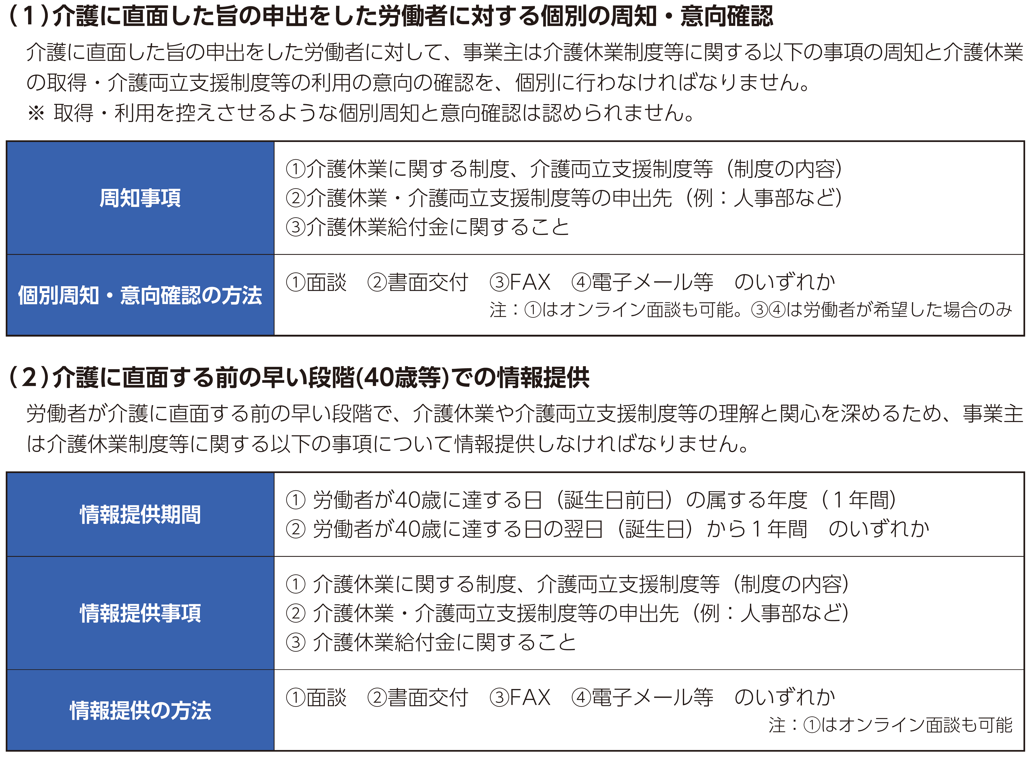
9 | 介護のためのテレワーク制度を導入している。 | 社内規程等 | 努力義務
 | ※導入している場合、認定基準表［働き方改革］54番がチェック可能です。
10 | 柔軟な働き方を実現するための措置等を２つ以上講じている。 | 実績が分かる資料等 | 必須

11 | １０で講じた柔軟な働き方を実現するための措置について、対象者に対し個別の周知や意向確認を行っている。 | 実績が分かる資料等 | 必須

12 | 妊娠・出産等の申出時と、子が３歳になるまでの適切な時期に、仕事と育児の両立に関して、個別に意向確認を行っている。 | 実績が分かる資料等 | 必須

13 | １２で聴取した労働者の意向について、配慮を行っている。 | 実績が分かる資料等 | 必須 (条件付き)

